ご利用の手引き
【申請者向けご案内】 申請書を提出される前にご一読ください。

FUJITSU Hybrid IT Service for Microsoft Azure ヘルプデスク（以下「ヘルプデスク」という）の
追加オプションのエンハンスドサポート（以下「エンハンスドサポート」という）を利用申請される際は、以下をご確認ください。

追加オプションの提供メニューや価格については、公開サイトをご参照ください。
https://docs.fujitsu/documents/002720/fujitsu-hybrid-it-service-for-microsoft-azure-others-azure-ja.pdf

■ご利用開始までの流れ
ヘルプデスクのエンハンスドサポートをご利用する場合に、都度、申請書をご提出ください。

① クラウド相談会
② クラウドアドバイザリー
③ イベントラピッドレスポンスサポート

①クラウド相談会
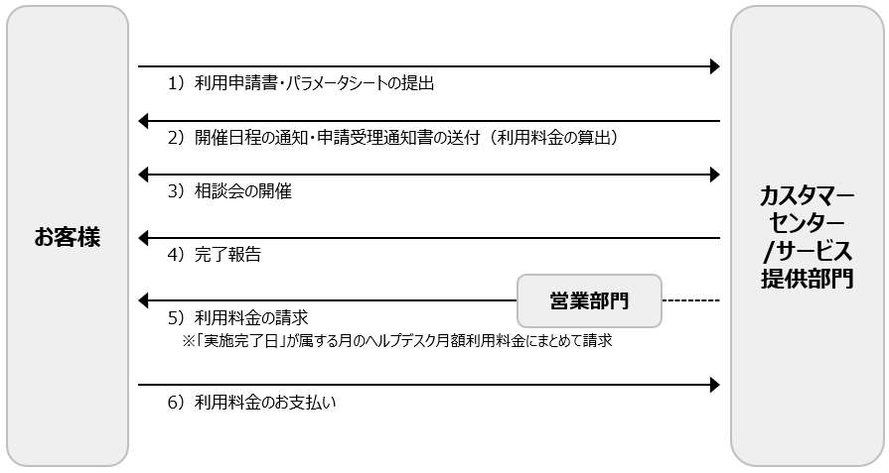

1）利用申請書・パラメータシートの提出 【お客様→富士通カスタマーセンター】
お客様から富士通カスタマーセンター <contact@clouds.jp.fujitsu.com> へ、「エンハンスドサポート利用申請書」および「パラメータシート」をご提出ください。
-提出から相談会開催まで5営業日以上を要します。
-利用申請書・パラメータシートは、サポート情報サイト（※）上で入手ください。 ※ヘルプデスク契約時の申込請書をご確認ください。

2）開催日程通知（会議案内）および申請受理通知書の送付 【富士通サービス提供部門→お客様】
1）を内容確認の上、お客様に開催日程の通知（会議案内）および申請受理通知書を送付します。
※エンハンスドサポートの利用料金は、申請請日の単価に基づき算出されます。

3）相談会の開催 【お客様・富士通サービス提供部門】

4）完了報告 【富士通サービス提供部門→お客様】
3）から５営業日以内に、お客様にアドバイス最終回答および完了報告書の送付いたします。

5）利用料金の請求 【富士通営業部門】
4)の完了報告書に記載の「実施完了日」が属する月のヘルプデスク月額利用料金にまとめて請求します。
【例1】 6/10相談会の実施、完了報告書記載の実施完了日が6/14の場合は、6月のヘルプデスク月額利用料金にまとめて請求
【例2】 6/30相談会の実施、完了報告書記載の実施完了日が 7/4 の場合は、7月のヘルプデスク月額利用料金にまとめて請求

6）利用料金のお支払い 【お客様】

②クラウドアドバイザリー
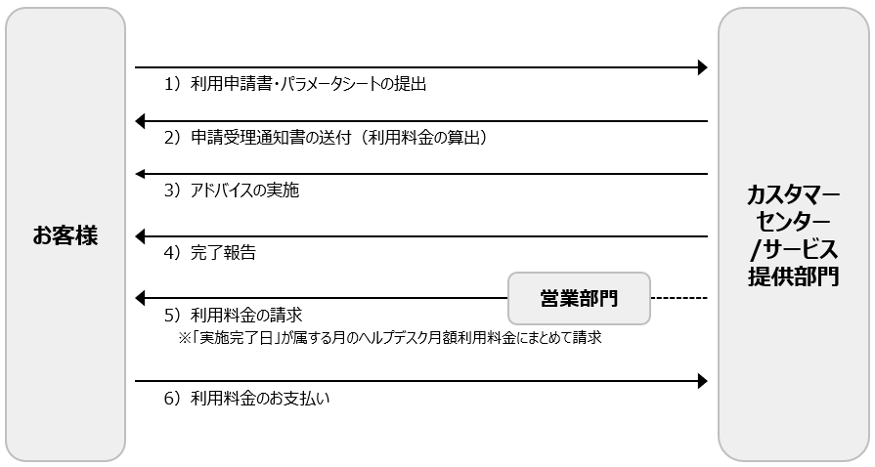

1）利用申請書・パラメータシートの提出 【お客様→富士通カスタマーセンター】
お客様から富士通カスタマーセンター <contact@clouds.jp.fujitsu.com> へ、「エンハンスドサポート利用申請書」および「パラメータシート」をご提出ください。
-提出から申請受理通知書送付まで標準5営業日を要します。
-利用申請書・パラメータシートは、サポート情報サイト（※）上で入手ください。 ※ヘルプデスク契約時の申込請書をご確認ください。

2）申請受理通知書の送付【富士通サービス提供部門→お客様】
※エンハンスドサポートの利用料金は、申請請日の単価に基づき算出されます。

3）アドバイスの実施【富士通サービス提供部門→お客様】

4）完了報告【富士通サービス提供部門→お客様】
3)から５営業日以内に、お客様に完了報告いたします。

5）利用料金の請求 【富士通営業部門】
4)の完了報告書に記載の「実施完了日」が属する月のヘルプデスク月額利用料金にまとめて請求します。
【例1】 6月でのアドバイス実施、完了報告書記載の実施完了日が6月の場合は、6月のヘルプデスク月額利用料金にまとめて請求
【例2】 6月でのアドバイス実施、完了報告書記載の実施完了日が7月の場合は、7月のヘルプデスク月額利用料金にまとめて請求

6）利用料金のお支払い 【お客様】

③イベントラピッドレスポンスサポート
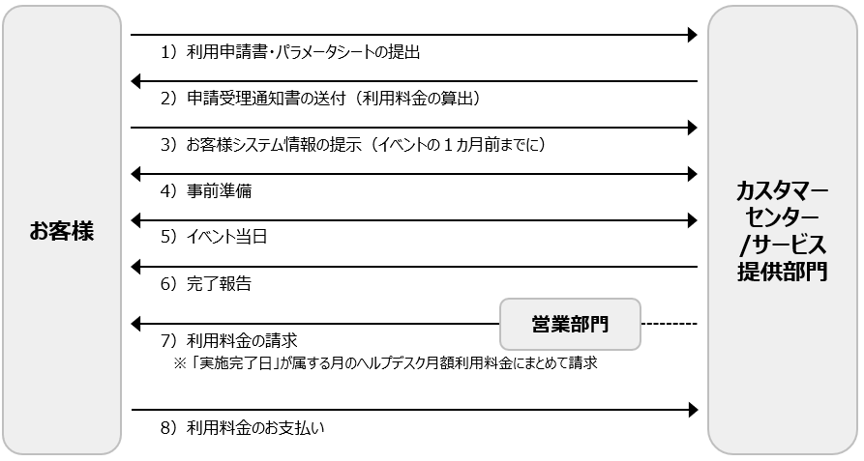

1）利用申請書・パラメータシートの提出【お客様→富士通カスタマーセンター】
お客様から富士通カスタマーセンター <contact@clouds.jp.fujitsu.com> へ、「エンハンスドサポート利用申請書」および「パラメータシート」をご提出ください。
-提出から申請受理通知書送付まで標準5営業日を要します。
-利用申請書・パラメータシートは、サポート情報サイト（※）上で入手ください。 ※ヘルプデスク契約時の申込請書をご確認ください。

2）申請受理通知書の送付【富士通サービス提供部門→お客様】
※エンハンスドサポートの利用料金は、申請請日の単価に基づき算出されます。

3）お客様システム情報の提示【お客様→富士通サービス提供部門】
イベントの1か月前までに、お客様からシステム構成図、設計書などを提供いただきます。

4）事前準備【富士通サービス提供部門・お客様】
3)に基づき、お客様システム情報およびイベント情報について事前確認（打ち合わせなど）いたします。

5）イベント当日対応【富士通サービス提供部門】
イベントの実施期間に問題が発生した場合、待機している担当者が解決を支援します。

6）完了報告【富士通サービス提供部門→お客様】
5)から５営業日以内に、お客様に完了報告いたします。

7）利用料金の請求 【富士通営業部門】
6)の完了報告送付書に記載の「実施完了日」が属する月のヘルプデスク月額利用料金にまとめて請求されます。
【例1】 6/10がイベント当日で、完了報告書記載の実施完了日が6/14の場合は、6月のヘルプデスク月額利用料金にまとめて請求
【例2】 6/30がイベント当日で、完了報告書記載の実施完了日が 7/4 の場合は、7月のヘルプデスク月額利用料金にまとめて請求

8）利用料金のお支払い 【お客様】

 | 以上

